#1
 |  | Biến Static và Global, Local

0 | Cần nhớ để trả lời
 |  | Được khai báo ở đâu ? định nghĩa ở đâu ?
 |  | Phạm vi truy cập được ?
 |  | Vòng đời, khi nào giải phóng ?

1 | Khái Niệm
 |  | Biến Local : Biến local trong C++ là biến được khai báo, định nghĩa trong phạm vi 1 funtion, class. Biến không thể truy cập từ bên ngoài khối chứa nó. Vòng đời của
 |  | biến local giới hạn trong phạm vi function, class đó và biến sẽ được giải phóng khi thoát khỏi phạm vi của nó.

 |  | Biến Global : Biến global trong C++ là biến được khai báo, định nghĩa trong phạm vi toàn chương trình ( nằm ngoài các function, class). Biến có thể truy cập trong
 |  | toàn bộ các khối của file chứa nó (Nếu kết hợp với extern thì có thể truy cập vào các file khác). Vòng đời của biến global là vòng đời của chương trình. Biến chỉ
 |  | được giải phóng khi chương trình kết thúc

 |  | Biến Static : Biến static trong C++ là biến chỉ được khởi tạo 1 lần duy nhất. Nếu khai báo trong phạm vi toàn chương trình, biến static sẽ có thể định nghĩa trong
 |  | file ( không thể kết hợp extern để định nghĩa ở file khác). Nếu khai báo trong phạm vi 1 function, class, biến static sẽ chỉ có thể định nghĩa ở trong function, class đó.
 |  | Vòng đời của biến static là vòng đời của chương trình, biến chỉ được giải phóng khi chương trình kết thúc.

1.2 | Khái niệm
 |  | Header Guard là phương thức để tránh lỗi re-define nội dung trong một file header.
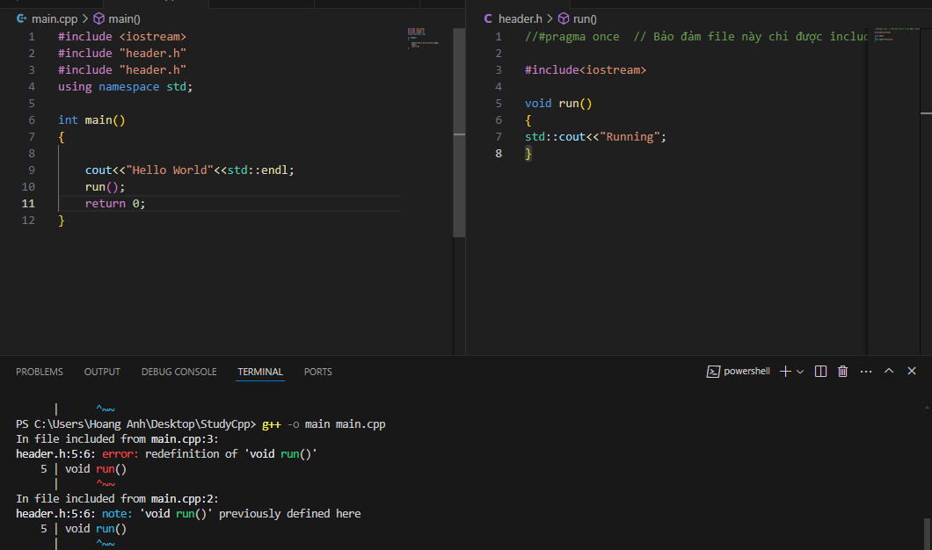

Khi không có header guard, sẽ bị dính lỗi re-define

 |  |  | Có 2 cách sử dụng header guard
 |  |  |  | Cách 1 : | Dùng cho chuẩn C/C++
 |  |  |  |  | #ifndef label
 |  |  |  |  | #define label
 |  |  |  |  | ……
 |  |  |  |  | Nội dung file .h
 |  |  |  |  | ……
 |  |  |  |  | #endif

Không bị báo lỗi re-define mặc dù include 2 lần

 |  |  |  | Cách 2 : | Không chuẩn C++, nhưng hầu hết các compiler hiện nay đều hỗ trợ ( GCC/ Clang/…)
 |  |  |  |  | #pragma once
 |  |  |  |  | ……
 |  |  |  |  | Nội dung file .h
Không bị báo lỗi re-define mặc dù include 2 lần
 |  |  |  |  | ……

1.1 | Khái niệm
 |  | extern | là lệnh để thông báo với compiler ( có thể thông báo trước hoặc sau khi định nghĩa biến) rằng : biến hoặc hàm này đã được khai báo tại nơi ( file ) khác, và tôi muốn sử dụng nó tại đây
 |  |  | Cách sử dụng :
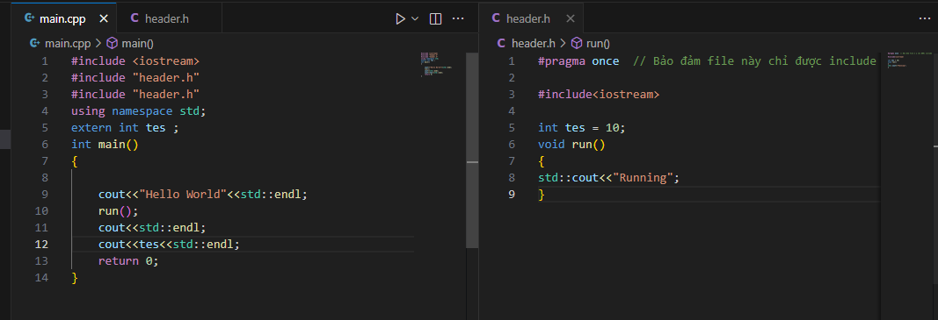

Nơi khai báo và định nghĩa

Nơi sử dụng

1.3 | Cách dùng
 |  | ../ hoặc ..\ đều được : Back ra ngoài 1 folder
 |  | / hoặc \ đều được : tiến vào trong 1 folder
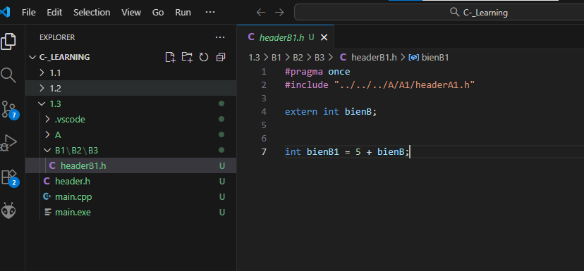

1.4 | Khái niệm
 | namespace là một vùng để phân rõ các biến, class, hàm, thư viện.
 | namespace là một cơ chế tổ chức biên dịch ( không chiếm vùng nhớ trong RAM)

 | Ưu điểm khi dùng "using namespace std; "
 |  | gọn gàng, đơn giản code
 | Nhược điểm :
 |  | không thích hợp cho làm dự án lớn, vì sẽ có nhiều namespace khác nhau, có thể dẫn đến lỗi khi gọi đến 2 phương thức trùng tên của 2 namespace khác nhau

#2
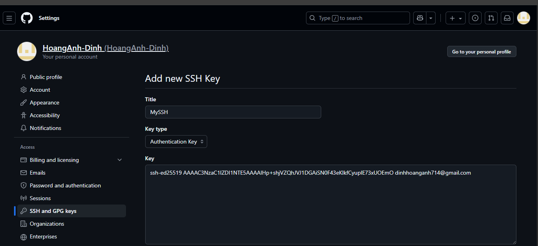
 |  | Git Clone

2 | Khái niệm
 |  | Git clone là tạo 1 folder workspace local, chứa 1 phần hoặc toàn bộ repo Git

2.1 | Khái niệm
 |  | Clone bằng SSH là phương thức sử dụng SSH Key để clone repo về máy local

 |  | Step thực hiện :
 |  | MUST | B1 | ssh-keygen -t ed25519 -C "your_email@example.com" | Tạo mới 1 SSH Key theo chuẩn ed25519
 |  |  | B2 | cat ~/.ssh/id_ed25519.pub | Đọc file SSH key vừa tạo, để copy nội dung SSH Key
 |  |  | B3 | Vào GitHub.com → góc phải trên → Settings | Cấu hình SSH key vừa tạo vào web
 |  |  |  | → SSH and GPG keys → New SSH key
 |  |  |  | → Đặt bừa title cho key và Paste SSH Key ở B2 vào
 |  | OPTIONAL | B4 | ssh -T git@github.com | Kiểm tra xem SSH Key đã ăn chưa, nếu rồi thì sẽ có thông báo "Hi …."
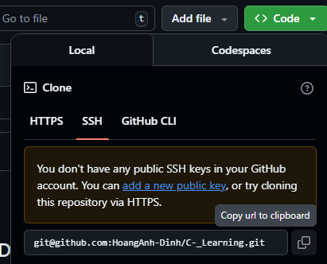
 |  | MUST | B5 | Mở Git và lấy URL SSH
 |  |  | B6 | Chạy lệnh :
 |  |  |  | git clone [URL SSH vừa lấy ở B5]

 |  | * Đến đây, mới hoàn thành phương thức xác thực thôi, còn để thực hiện đc các
 |  | action như pull, push,… cần config cho Account (git config) ( để Git định danh
 |  | mình và phân biệt với DEV khác)

2.2 | Khái niệm
 |  | git config dùng để cấu hình cho git các thuộc tính gồm tên, email, mạng, editor ( ví dụ VSCode),….
 |  |  |  | git config --global user.name "HoangAnh-DXH"
 |  |  |  | git config --global user.email "email_dang_ky_github_cua_ban@gmail.com"

2.3 | git clone bằng HTTPS
 |  | git clone <URL HTTPS lấy từ repo>

 |  | nhược điểm so với SSH : Mỗi lần pull/push phải xác thực bằng username/password hoặc personal access token

2.4 | git clone 1 phần ( sparse-checkout)
 |  | git clone --filter=blob:none --sparse <URL HTTPS Git>
 |  | Tiến tới thư mục cần clone 1 phần
 |  | git sparse-checkout set <Folder cần clone>
 |  | git sparse-checkout add <Folder cần clone>

#3
Git Fetch
 | Lệnh này có tác dụng tải về các metadata của git về local repo ( branch, commit, atree, tag, …)

 | cách dùng phổ biến
 | git fetch origin

Git Merge
 | Lệnh này có tác dụng merge các metadata đã tải ( sau khi fetch) của git về local repo

 | cách dùng phổ biến
 | git merge origin/<tên nhánh đang làm việc>

Lưu ý khi conflict lúc merge/rebase/pull

 | Khi tiến hành merge/pull/rebase, nếu đồng đội sửa file trùng với mình, thì sẽ dẫn đến conflict
 | lúc này phải tiến hành resolve conflict, hoặc quyết định xem giữ thay đổi nào

 | Trường hợp 1 :
 |  | Giữ thay đổi của mình
 |  |  | git checkout --our .
 |  |  | git add .
 |  |  | git commit -m "change like anhdxh"
 |  |  | git push
 | Trường hợp 2 :
 |  | Giữ thay đổi của họ
 |  |  | git checkout --their .
 |  |  | git add .
 |  |  | git commit -m "change like main"
 |  |  | git push

Git Rebase

 | Lệnh này có tác dụng biến nhánh của mình thành nhánh được chọn, sau đó đẩy tất cả các commit của mình lên đầu, tạo ra 1 lịch sử commint tuyến tính
 | đẹp, không bị rẽ nhánh như git pull

 | cách dùng phổ biến
 | git fetch origin
 | git rebase origin/<tên nhánh muốn rebase>

 | So sánh giữa git rebase và git pull
A
B
E
A
B
E
Pull
 | main |  |  | main
C
D
C
B
E
D
 |  |  | development |  | development

A
B
E
A
B
E
Rebase
 | main |  |  | main
C
D
B
E
C
D
 |  |  | development |  | development

 | Cẩn thận trong sử dụng git rebase khi nhánh đang có nhiều người cùng làm, nếu rebase mà không thống nhất trước có thể dẫn đến vỡ commit của họ

git cherry-pick
 | Khái niệm
 | git cherry-pick là lấy một commit cụ thể và merge vào nhánh đang làm việc

 | ví dụ
 | git checkout main
 | git cherry-pick <ID commit cần merge>

 | Nếu git cherry-pick có conflict, cần giải quyết xung đột sau đó :
 | git add .
 | git cherry-pick --continue

git reset
 | ví dụ
 | git reset --hard HEAD~1

 | Trong đó ~1 tức là lùi lại 1 commit

git stash
 | Giả sử đang ở nhánh phụ, chưa có điều kiện commit lại thì phải chuyển gấp sang nhánh main để làm việc, thì sẽ sử dụng git stash
 | git stash thì sẽ có tác dụng để tạm các thay đổi đang dở dang của nhánh làm việc vào stash stack, khi quay về nhánh cũ thì stash pop ra

 | ví dụ
 | git stash
 | git checkout main
 | Sau khi làm việc xong với main
 | git checkout dev
 | git stash pop |  | <- đẩy lại các thay đổi ra

git restore
 | Giả sử ta đang sửa 1 file, chưa add, thì sẽ sử dụng git restore để rollback file về trạng thái commit mới nhất mà chưa bị sửa

 | ví dụ
 | git restore <tên file>

#6
Backtrace
 | backtrace có 2 kiểu :
 |  | backtrace | lấy ra địa chỉ của hàm trong stack
 |  | backtrace_symbol | lấy ra tên của các hàm gọi cho tới hàm này, đối số truyền vào là mảng các địa chỉ và số phần tử của mảng đó

 |  | #include <execinfo.h> |  | // Thư viện của backtrace
 |  | #include <stdio.h>

Khai báo hàm backtrace, có tác dụng là gán các return address vào mảng void buffer (tối đa 10 phần tử) và return số địa chỉ trả về gán vào biến "nptrs"
 |  | void print_backtrace() {
 |  | void *buffer[10]; |  | // Khai báo 1 mảng kiểu void, có 10 phần tử để lưu được 10 return address ( tại sao lại không dùng kiểu con trỏ khác ư ? Vì return address không có kiểu cố định như int, char, string,… nên dùng kiểu void thì sẽ hợp lý nhất)
 |  | int nptrs = backtrace(buffer, 10);
 |  | char **symbols = backtrace_symbols(buffer, nptrs);
 |  | for (int i = 0; i < nptrs; i++) {
 |  | printf("%s\n", symbols[i]);
Khai báo 1 mảng các con trỏ trỏ vào con trỏ kiểu char "symbols" để gán vào đó tên các hàm, lấy thông in từ đối số truyền vào là mảng buffer[10] và mảng return address "nptrs". ( Không dùng string được đâu nhé, vì kiểu truyền vào của hàm backtrace là **char)
 |  | }
 |  | free(symbols);
 |  | }

trace log lấy thông tin line, function, file.

 | printf("[LINE:%d]%s:%s [s_DefaultCopySetting.e_DisplayType:%d]\n",__LINE__,__FILE__,__FUNCTION__, (int)OAPE_PanelDisplayType_Normal);

 |  | __LINE__ | Thông tin line
 |  | __FILE__ | Thông tin file
 |  | __FUNCTION__ | Thông tin function
 |  | (int)OAPE_PanelDisplayType_Normal |  |  | Tùy chọn thêm, ở ví dụ này là ép kiểu int và cho hiện giá trị của phương thức

#10
Kết hợp Gtest, Cmake, Gcovr

 | Cấu trúc 1 folder Gtest tích hợp Cmake

 |  | my_project/
 |  | ├── CMakeLists.txt
 |  | ├── src/
 |  | │ ├── CMakeLists.txt # build library/app
 |  | │ └── mylib/
 |  | │ ├── include/
 |  | │ │ └── mylib/
 |  | │ │ └── math_util.h
 |  | │ └── src/
 |  | │ └── math_util.cpp
 |  | ├── tests/
 |  | │ ├── CMakeLists.txt # build tests
 |  | │ └── test_math_util.cpp
 |  | └── third_party/ # (tuỳ chọn) ví dụ thêm Gcovr để gen HTML xem độ bao phủ

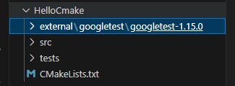
 | Cách add Gtest vào Cmake
 |  | Đầu file CmakeLists.txt viết |  |  | Cop Gtest về và giải nén, để vào folder tương ứng
 |  | add_subdirectory(external/googletest/googletest-1.15.0)
 |  | enable_testing()

 |  | Cuối file CmakeLists.txt viết
 |  | target_link_libraries(tests PRIVATE add gtest_main)
 |  | include(GoogleTest)
 |  | gtest_discover_tests(tests)

 |  | Để run
 |  |  | Ctrl+Shift+P
 |  |  |  | Cmake: Build
 |  |  |  | Cmake: Run without debugging

 | Cách add Gcovr vào Gtest, Cmake

 |  | Cài Gcovr vào máy bằng Python

 |  | Điền thêm nội dung như sau vào file CmakeLists.txt
 |  |  | option(CODE_COVERAGE "Enable coverage reporting" ON)

 |  |  | if(CODE_COVERAGE AND CMAKE_CXX_COMPILER_ID MATCHES "GNU|Clang")
 |  |  | message(STATUS ">> Code coverage enabled")
 |  |  | add_compile_options(--coverage -O0 -g)
 |  |  | add_link_options(--coverage)
 |  |  | endif()

 |  | Để run
 |  |  | cmake --build build
 |  |  | cd build
 |  |  | ctest
 |  |  | gcovr -r .. --html --html-details -o coverage.html

#16
Access modifiers : Private, Public, Protected
 | Private | Chỉ truy cập được các thuộc tính, phương thức trong chính class đó. (kể cả trong hệ thống kế thừa thì class kế thừa cũng không thể lấy ra dùng được)
 | Public | Có thể truy cập từ ngoài class
 | Protected | Không thể truy cập từ bên ngoài class, chỉ có thể truy cập từ class thuộc hệ thống kế thừa

Over loading, Over riding
 | Overloading : Nạp chồng hàm, là cơ chế trong C++ cho phép nhiều cách xử lý khác nhau cho cùng 1 tên hàm.
 | Tùy vào đối số truyền vào hàm mà chương trình sẽ ngầm hiểu là hàm đang được dùng theo cách nào
 | Thời điểm quyết định : Compile-time
 | Mục đích : Tăng tính linh hoạt cho code

 | Overriding : Ghi đè hàm, là cơ chế trong C++ mà khi kết hợp với phương thức virtual cho phép hàm cùng tên
 | trong class con, mặc dù có cùng tham số, đối số truyền vào, kiểu trả về nhưng có xử lý khác so với hàm cùng tên trong class cha
 | Khâu hoạt động
 | Thời điểm quyết định : Runtime
 | Mục đích : Thay đổi hành vi của class cha

 |  | Ví dụ
 |  |  | void speak() override { // Compiler kiểm tra có override hợp lệ không
 |  |  | cout << "Woof!\n";
 |  |  | }

Sự khác biệt giữa virtual, pure virtual và override
 | Virture :
 |  | Cho phép hàm trong lớp cơ sở được ghi đè bởi hàm trong lớp dẫn xuất (khi kết hợp với override). Nếu không có
 |  | virture, tại thời điểm compile-time, chương trình sẽ chạy theo con trỏ trỏ đến hàm của lớp cơ sở. Nếu virture,
 |  | chương trình sẽ trỏ đến đúng đối tượng hàm chỉ định của lớp dẫn xuất

 |  | Chú ý : Virture được viết ở hàm cơ sở, để chỉ ra rằng nó có thể mang hình thái khác ở lớp dẫn xuất

 |  | Ví dụ :
 |  |  | class Animal{
 |  |  | virture void sound() { printf("Make sound");}
 |  |  | };

 |  |  | class Cat{
 |  |  | void sound(){ printf("Meow");}
 |  |  | };

 | Pure Virtual :
 |  | Được khai báo trong lớp cơ sở, nó là hàm ảo thuần túy, để bắt buộc chương trình phải mang triển khai phương
 |  | thức ở lớp dẫn xuất và không thể chạy trực tiếp hàm ở lớp cơ sở.

 |  | Ví dụ :
 |  |  | class Animal{
 |  |  | virture void sound() = 0
 |  |  | };

 |  |  | class Cat{
 |  |  | void sound(){ printf("Meow");}
 |  |  | };

 |  | *class có ít nhất 1 pure virtual function được gọi là class trừu tượng ( abstract class)
 |  | *class có toàn bộ function là pure virture function được gọi là interface class

Điều gì sẽ xảy ra khi hàm hủy (destructor) của class base không phải là virtual ?
 | Sẽ gây rò rỉ bộ nhớ (Memory Leak) khi thực hiện xóa class con.
 | Khi xóa đối tượng đó, chương trình chỉ gọi đến destructor tương ứng với kiểu con trỏ, dẫn đến destructor của lớp deliveried không được gọi
 | dẫn đến rò rỉ bộ nhớ và rủi ro lỗi undefined behavior

 | Cách làm đúng và an toàn : thêm virtual vào cho hàm hủy của class cơ sở, khi gọi hàm hủy, chương trình sẽ gọi từ destructor của class dẫn xuất -> class cơ sở

 |  | class Base {
 |  | public:
 |  | virtual ~Base() {
 |  | }
 |  | };

 |  | class Derived : public Base {
 |  | public:
 |  | ~Derived() {
 |  | }
 |  | };

Hàm constructor có thể trở thành virtual không ?
 | KHÔNG THỂ, và C++ cấm hoàn toàn việc khai báo constructor là virtual.
 | Lý do là để gọi 1 virtual function thì cần vtable pointer, mà vtable chỉ được khởi tạo khi constructor của đối tượng thực thi xong
 | nếu gọi vào virtual constructor -> chương trình sẽ tra vtable pointer -> Không có do constructor chưa thực thi xong -> Vòng lặp luẩn quẩn

Slicing trong C++ là gì? Khi khai báo class dẫn xuất theo kiểu cấp phát động, kiểu con trỏ cha, thì những phương thức, thuộc tính mới của class con có chỗ để chứa trong con trỏ đó không ? Cơ chế là gì ? Tại sao ?

Object Slicing (cắt lát đối tượng)
 | Khái niệm : Khi gán 1 biến/đối tượng của lớp cơ sở = biến/đối tượng của lớp dẫn xuất mà không thông qua con trỏ
 | thì những phương thức/thuộc tính riêng của lớp dẫn xuất sẽ bị cắt bỏ, chỉ hoạt động như là lớp cơ sở
 |  | Delivered d ;
 |  | Base b = d ;
 | Cách phòng tránh : Khai báo kiểu con trỏ lớp cơ sở, nó sẽ chỉ quản lý địa chỉ
 |  | Base* b = new Delivered();

 | Về câu hỏi thì, do chỉ khai báo con trỏ để có địa chỉ quản lý thôi, nên sẽ không ảnh hưởng đến thuộc tính riêng của lớp dẫn
 | xuât nhé. Thêm vào đó, đoạn sau " = new Delivered()" cho ta thấy rằng đây là cấp phát động, cung cấp vùng nhớ để
 | chứa được Delivered rồi.

Copy constructor, deep copy, shallow copy

 | Copy constructor
 |  | Là hàm tạo ra 1 đối tượng được copy thuộc tính của đối tượng chỉ định

 | trong đó
 |  | shallow copy
 |  | Copy nông : copy mọi biến trong class, copy cả địa chỉ của con trỏ trong class dẫn đến 2 class dùng chung biến con trỏ

 |  | #include<iostream>

 |  | using namespace std;

Hàm Shallow Copy Constructor
 |  | class A
 |  | {
 |  | public:
 |  | A(int e_size):size(e_size)
 |  | {
Key phân biệt với Deep Copy
 |  | ptr = new int[e_size];
 |  | }
 |  | A(const A& other)
 |  | {
 |  | size = other.size;
 |  | ptr = other.ptr;
 |  | std::cout<<"Created"<<std::endl;
 |  | }
 |  | int* get_ptr()
 |  | {
 |  | return ptr;
 |  | }
 |  | void set_size(int _size)
 |  | {
 |  | size = _size;
 |  | }
 |  | int get_size()
 |  | {
 |  | return size;
 |  | }

 |  | private:
 |  | int size;
 |  | int* ptr;
 |  | };
Cách dùng
 |  | int main()
 |  | {
 |  | A ins1 = A(9);
 |  | A ins2 = A(ins1);
 |  | A ins3(ins1);

 |  | ins2.set_size(10);
 |  | ins3.set_size(11);

 |  | std::cout<<"Size of ins1 = "<<ins1.get_size()<<std::endl;
 |  | std::cout<<"Size of ins2 = "<<ins2.get_size()<<std::endl;
 |  | std::cout<<"Size of ins3 = "<<ins3.get_size()<<std::endl;

 |  | std::cout<<"Ptr of ins1 = "<<ins1.get_ptr()<<std::endl;
 |  | std::cout<<"Ptr of ins2 = "<<ins2.get_ptr()<<std::endl;
 |  | std::cout<<"Ptr of ins3 = "<<ins3.get_ptr()<<std::endl;

 |  | return 0;
 |  | }

 |  | deep copy
 |  | Copy sâu : copy nhưng tạo mới các biến con trỏ trong class, để copy class sử dụng tài nguyên khác biệt so với class gốc

 |  | #include<iostream>

 |  | using namespace std;

Hàm Copy Constructor
 |  | class A
 |  | {
 |  | public:
 |  | A(int e_size):size(e_size)
 |  | {
Key phân biệt với Shallow Copy
 |  | ptr = new int[size];
 |  | }
 |  | A(const A& other)
 |  | {
 |  | size = other.size;
 |  | int* ptr2 = new int[size];
 |  | for(int i = 0; i < size; i++)
 |  | {
 |  | ptr2[i]=other.ptr[i];
 |  | }
 |  | ptr=ptr2;
 |  | }
 |  | int* get_ptr()
 |  | {
 |  | return ptr;
 |  | }
 |  | void set_size(int _size)
 |  | {
 |  | size = _size;
 |  | }
 |  | int get_size()
 |  | {
 |  | return size;
 |  | }

 |  | private:
 |  | int size;
 |  | int* ptr;
 |  | };

 |  | int main()
 |  | {
 |  | A ins1 = A(9);
 |  | A ins2 = A(ins1);
 |  | A ins3(ins1);

 |  | ins2.set_size(10);
 |  | ins3.set_size(11);

 |  | std::cout<<"Size of ins1 = "<<ins1.get_size()<<std::endl;
 |  | std::cout<<"Size of ins2 = "<<ins2.get_size()<<std::endl;
 |  | std::cout<<"Size of ins3 = "<<ins3.get_size()<<std::endl;

 |  | std::cout<<"Ptr of ins1 = "<<ins1.get_ptr()<<std::endl;
 |  | std::cout<<"Ptr of ins2 = "<<ins2.get_ptr()<<std::endl;
 |  | std::cout<<"Ptr of ins3 = "<<ins3.get_ptr()<<std::endl;

 |  | return 0;
 |  | }

